第４号様式（車両情報）その１
第４号様式 その２
申請形態 | 実績申請 |  | ※プルダウンにて選択
助成対象車両に関する情報
助成金額の上限値
※車両本体価格に値引きがある場合は、値引き後の価格を記入してください。
No. | メーカー名 | 型式 | 車名・グレード | 初度登録日 | 使用の本拠の位置 | 用途・種別 | 登録番号 | 車台番号 | 車両本体価格（税抜） | 最大積載量（減トン前） | 国補助基準額 | 国の補助予定額 | 中小企業である | 助成金額 | 交付決定番号（実績申請のみ）
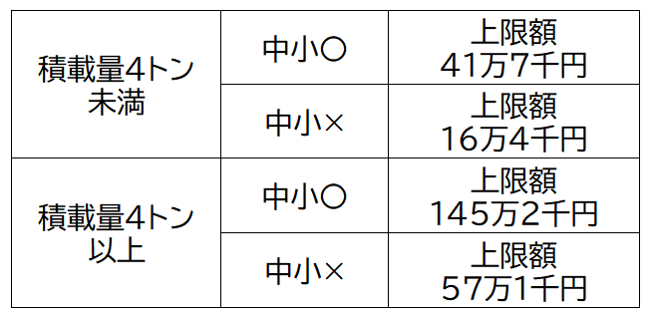
例 | いすず | 6AA-NTP● | エルフ | yyyy/mm/dd | 東京都新宿区西新宿●-●-● | 小型・乗用 | 練馬１００な×× | NTP10-×××× | ○○円 | 4トン未満 | ○○円 | ○○円 | ○ | ××円 | HVT×××
1 |  |  |  |  |  |  |  |  |  |  |  |  |  | 0
2 |  |  |  |  |  |  |  |  |  |  |  |  |  | 0
3 |  |  |  |  |  |  |  |  |  |  |  |  |  | 0
4 |  |  |  |  |  |  |  |  |  |  |  |  |  | 0
5 |  |  |  |  |  |  |  |  |  |  |  |  |  | 0
6 |  |  |  |  |  |  |  |  |  |  |  |  |  | 0
7 |  |  |  |  |  |  |  |  |  |  |  |  |  | 0
8 |  |  |  |  |  |  |  |  |  |  |  |  |  | 0
9 |  |  |  |  |  |  |  |  |  |  |  |  |  | 0
10 |  |  |  |  |  |  |  |  |  |  |  |  |  | 0
11 |  |  |  |  |  |  |  |  |  |  |  |  |  | 0
12 |  |  |  |  |  |  |  |  |  |  |  |  |  | 0
13 |  |  |  |  |  |  |  |  |  |  |  |  |  | 0
14 |  |  |  |  |  |  |  |  |  |  |  |  |  | 0
15 |  |  |  |  |  |  |  |  |  |  |  |  |  | 0
16 |  |  |  |  |  |  |  |  |  |  |  |  |  | 0
17 |  |  |  |  |  |  |  |  |  |  |  |  |  | 0
18 |  |  |  |  |  |  |  |  |  |  |  |  |  | 0
19 |  |  |  |  |  |  |  |  |  |  |  |  |  | 0
20 |  |  |  |  |  |  |  |  |  |  |  |  |  | 0

 |  |  |  |  |  |  |  |  |  |  |  |  |  |  |  | バスの使用台数 （ハイブリッドバスを含む全てのバス保有台数） | バスの使用台数 （ハイブリッドバスを含む全てのバス保有台数）

第４号様式（車両情報）その２
第４号様式 その２
申請形態 | 実績申請 |  | ※プルダウンにて選択
助成対象車両に関する情報
助成金額の上限値
※車両本体価格に値引きがある場合は、値引き後の価格を記入してください。
No. | メーカー名 | 型式 | 車名・グレード | 初度登録日 | 使用の本拠の位置 | 用途・種別 | 登録番号 | 車台番号 | 車両本体価格（税抜） | 最大積載量（減トン前） | 国補助基準額 | 国の補助予定額 | 中小企業である | 助成金額 | 交付決定番号（実績申請のみ）
例 | いすず | 6AA-NTP● | エルフ | yyyy/mm/dd | 東京都新宿区西新宿●-●-● | 小型・乗用 | 練馬１００な×× | NTP10-×××× | ○○円 | 4トン未満 | ○○円 | ○○円 | ○ | ××円 | HVT×××
1 |  |  |  |  |  |  |  |  |  |  |  |  |  | 0
2 |  |  |  |  |  |  |  |  |  |  |  |  |  | 0
3 |  |  |  |  |  |  |  |  |  |  |  |  |  | 0
4 |  |  |  |  |  |  |  |  |  |  |  |  |  | 0
5 |  |  |  |  |  |  |  |  |  |  |  |  |  | 0
6 |  |  |  |  |  |  |  |  |  |  |  |  |  | 0
7 |  |  |  |  |  |  |  |  |  |  |  |  |  | 0
8 |  |  |  |  |  |  |  |  |  |  |  |  |  | 0
9 |  |  |  |  |  |  |  |  |  |  |  |  |  | 0
10 |  |  |  |  |  |  |  |  |  |  |  |  |  | 0
11 |  |  |  |  |  |  |  |  |  |  |  |  |  | 0
12 |  |  |  |  |  |  |  |  |  |  |  |  |  | 0
13 |  |  |  |  |  |  |  |  |  |  |  |  |  | 0
14 |  |  |  |  |  |  |  |  |  |  |  |  |  | 0
15 |  |  |  |  |  |  |  |  |  |  |  |  |  | 0
16 |  |  |  |  |  |  |  |  |  |  |  |  |  | 0
17 |  |  |  |  |  |  |  |  |  |  |  |  |  | 0
18 |  |  |  |  |  |  |  |  |  |  |  |  |  | 0
19 |  |  |  |  |  |  |  |  |  |  |  |  |  | 0
20 |  |  |  |  |  |  |  |  |  |  |  |  |  | 0

 |  |  |  |  |  |  |  |  |  |  |  |  |  |  |  | バスの使用台数 （ハイブリッドバスを含む全てのバス保有台数） | バスの使用台数 （ハイブリッドバスを含む全てのバス保有台数）

